Sheet1
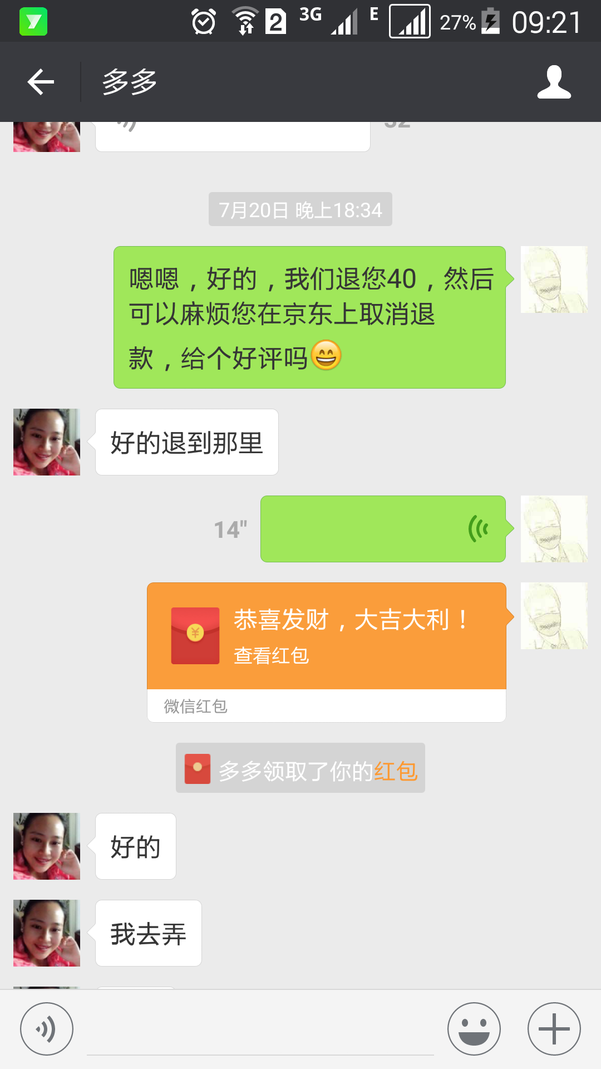
商品 | 商品连接 | 商品价格 | 下单时间 | 下单数量 | 下单金额 | 收货人 | 订单号 | 快递单号 | 订单人 | 付款人 | 电话
红心火龙果 | http://item.jd.com/10454099244.html | 59 | 2016-07-02 17:31:00 | 1 | 59 | 崔力 | 20085868223 | 882192713983243672 | 韦荣娇 | 孙大华 | 13229439197
红心火龙果 | http://item.jd.com/10454099244.html | 68 | 2016-07-02 17:31:00 | 1 | 65 | 朱艳芬 | 20064271726 | 882213190800950743 | 胡月 | 孙大华 | 13207893475
红心火龙果 | http://item.jd.com/10454099244.html | 78 | 2016-07-02 17:31:00 | 1 | 65 | 迅和艺 | 20064271726 | 882215557360081000 | 王长宽 | 孙大华 | 13207893475
红心火龙果 | http://item.jd.com/10454099244.html | 78 | 2016-07-06 | 1 | 79 | 蒋波 | 20128937351 | 882228246925617000 | 蒋波 | 孙大华 | 13207893475
红心火龙果 | http://item.jd.com/10454099244.html | 69 | 2016-07-07 | 1 | 55 | 王大林 | 20085802118 | 882230263357001000 | 王长宽 | 孙大华 | 13207893475
红心火龙果 | http://item.jd.com/10454099244.html | 69 | 2016-07-07 | 1 | 55 | 文静 | 20109987549 | 882230925824889000 | 陈健 | 孙大华 | 13207893475
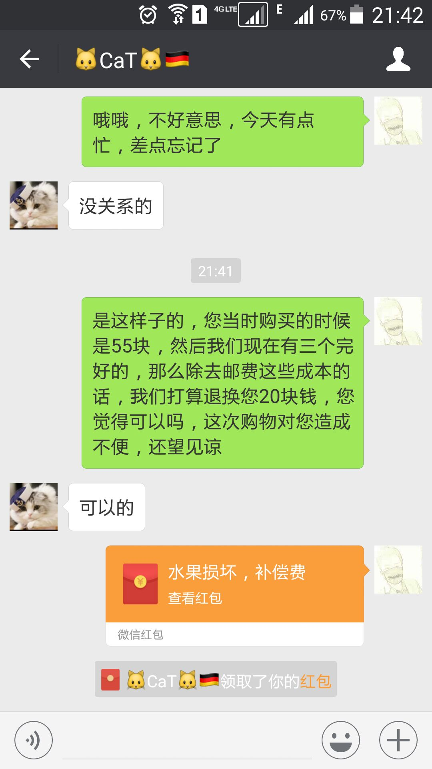
红心火龙果 | http://item.jd.com/10454099244.html | 69 | 2016-07-12 | 1 | 69 | 冯小姐 | 20295775210 | 882266551854324000 | 龚积新 | 孙大华 | 13207893475
红心火龙果 | http://item.jd.com/10454099244.html | 69 | 2016-07-20 | 1 | 69 | 周美艳 | 20467703211 | 3937050152834 | 韦荣娇 | 孙大华 | 13207893475
红心火龙果 | http://item.jd.com/10454099244.html | 69 | 2016-07-22 | 1 | 59.9 | 李小梅 | 20423841260 | 882342767175566000 | 刘志 | 孙大华 | 13207893475
红心火龙果 | http://item.jd.com/10454099244.html | 69 | 2016-07-20 | 1 | 69 | 刘晓丽 | 20321749812 | 518088282925 | 李深江 | 孙大华 | 13207893475

红心火龙果 | http://item.jd.com/10454099244.html | 49.9 | 2016-07-29 | 1 | 49.9 | 许小姐 | 20597915828 | 882393922531546000 | 梁乐业 | 孙大华 | 13207893475
红心火龙果 | https://item.jd.com/10508367526.html | 18.9 | 2016-07-29 | 1 | 16.9 | 黄萍 | 20597884932 | 882393922531546000 | 孙大华 | 孙大华 | 13207893475
红心火龙果 | https://item.jd.com/10508367526.html | 39.9 | 2016-08-04 | 1 | 39.9 | 李广龙 | 20833401049 | 882434551324405298 | 孙大华 | 孙大华 | 13207893475

